Arkusz1
Zmiana kosztów energii elektrycznej (łączne zużycie przez budynek i pompę ciepła)
Dom | 120 m2 | CO | 11877 | kWh/rok |  | CWU | 2597 | kWh/rok |  | PC | 3634 | kWh/rok
Energia dom |  |  |  |  |  |  |  |  |  |  | 4400 | kWh/rok

Autokonsumpcja pompa ciepła |  |  | 10% | 15% | 16% | 17% | 17% | 16% | 15% | 14% | 13% | 12%
Autokonsumpcja pompa ciepła / Ilość energii |  | kWh | 85 | 265 | 432 | 620 | 781 | 890 | 982 | 1052 | 1104 | 1137

Autokonsumpcja budynek |  |  | 65% | 45% | 35% | 29% | 25% | 22% | 20% | 18% | 17% | 16%
Autokonsumpcja budynek / Ilość energii |  | kWh | 554 | 795 | 946 | 1057 | 1149 | 1224 | 1307 | 1373 | 1444 | 1516

Autokonsumpcja suma |  |  | 75% | 60% | 51% | 46% | 42% | 38% | 35% | 32% | 30% | 28%
Autokonsumpcja suma / Ilość energii |  | kWh | 639 | 1060 | 1378 | 1677 | 1930 | 2114 | 2289 | 2425 | 2548 | 2653

Wskaźnik samowystarczalności |  |  | 10% | 20% | 30% | 40% | 50% | 60% | 70% | 80% | 90% | 100%

Wielkość instalacji PV |  | kWp | 0.85 | 1.77 | 2.71 | 3.65 | 4.6 | 5.57 | 6.55 | 7.52 | 8.5 | 9.48

Net-metering |  | PLN | 5589 | 4953 | 4324 | 3695 | 3068 | 2441 | 1814 | 1188 | 564 | 0 | 6186.18
 |  |  | 90% | 80% | 70% | 60% | 50% | 39% | 29% | 19% | 9% | 0%
Net-billing |  | PLN | 5600 | 4891 | 4153 | 3409 | 2653 | 1877 | 1378 | 1356 | 1345 | 1311 | 6186.18
 |  |  | 91% | 79% | 67% | 55% | 43% | 30% | 22% | 22% | 22% | 21%

Zmiana kosztów wykorzystanej energii elektrycznej Łączne zużycie przez budynek i pompę ciepła

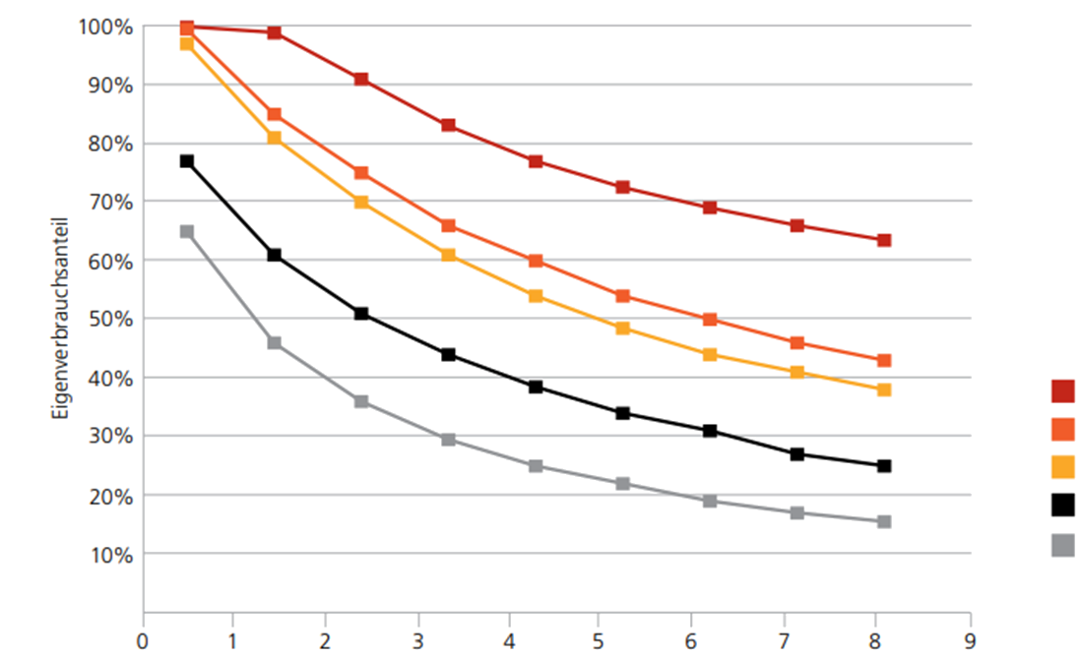

Zależność autokonsumpcji energii od stopnia samowystarczalności

Arkusz2
Zmiana kosztów wykorzystanej energii elektrycznej Łączne zużycie przez budynek i pompę ciepła
Dom | 120 m2 | CO | 11877 | kWh/rok |  | CWU | 2597 | kWh/rok |  | PC | 3634 | kWh/rok
Energia dom |  |  |  |  |  |  |  |  |  |  | 4400 | kWh/rok

Autokonsumpcja pompa ciepła |  |  | 10% | 15% | 16% | 17% | 17% | 16% | 15% | 14% | 13% | 12%
Autokonsumpcja pompa ciepła / Ilość energii |  | kWh | 117 | 332 | 543 | 777 | 980 | 1117 | 1230 | 1320 | 1532 | 1582

Autokonsumpcja budynek |  |  | 65% | 45% | 35% | 29% | 25% | 22% | 20% | 18% | 17% | 16%
Autokonsumpcja budynek / Ilość energii |  | kWh | 694 | 997 | 1187 | 1326 | 1442 | 1536 | 1640 | 1698 | 2004 | 2110

Autokonsumpcja suma |  |  | 75% | 60% | 51% | 46% | 42% | 38% | 35% | 32% | 30% | 28%
Autokonsumpcja suma / Ilość energii |  | kWh | 811 | 1329 | 1730 | 2103 | 2422 | 2653 | 2870 | 3018 | 3536 | 3692

Wskaźnik samowystarczalności |  |  | 10% | 20% | 30% | 40% | 50% | 60% | 70% | 80% | 90% | 100%

Moc instalacji |  | kWp | 1.07 | 2.22 | 3.39 | 4.58 | 5.77 | 6.98 | 8.2 | 9.43 | 11.79 | 13.19

Koszt Net-mettering |  | PLN | 6934 | 6151 | 5369 | 4590 | 3809 | 3031 | 2253 | 1476 | 584 | 0

Koszt Net-billing |  | PLN | 6940 | 6048 | 5122 | 4190 | 3241 | 2268 | 1666 | 1639 | 1545 | 1516

Zmiana kosztów wykorzystanej energii elektrycznej Łączne zużycie przez budynek i pompę ciepła
 | Autokonsumpcja budynek / Ilość energii | Autokonsumpcja pompa ciepła / Ilość energii | Autokonsumpcja pompa ciepła | Autokonsumpcja budynek | Autokonsumpcja suma
10% | 554 | 85 | 10% | 65% | 75%
20% | 795 | 265 | 15% | 45% | 60%
30% | 946 | 432 | 16% | 35% | 51%
40% | 1057 | 620 | 17% | 29% | 46%
50% | 1149 | 781 | 17% | 25% | 42%
60% | 1224 | 890 | 16% | 22% | 38%
70% | 1307 | 982 | 15% | 20% | 35%
80% | 1373 | 1052 | 14% | 18% | 32%
90% | 1444 | 1104 | 13% | 17% | 30%
100% | 1516 | 1137 | 12% | 16% | 28%

